Лист1
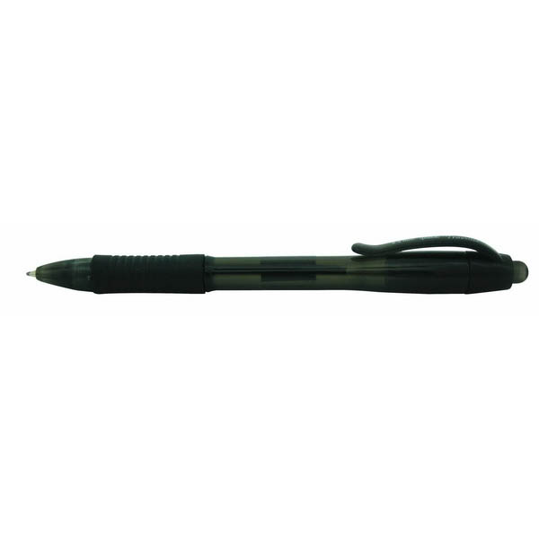
Требования:
Цвет чернил: чёрный
Толщина линии 0,5 мм
Цвет корпуса: чёрный полу-прозрачный
Материал корпуса: пластик
Возможность смены стержня
Работающая кнопка для выдвижения стержня
Наличие части мехонизма: пружина
Наличие гелевого наконечника
Наличие гелевого манжета
Длина стержня соответствует длине корпуса ручки

